Preise Website
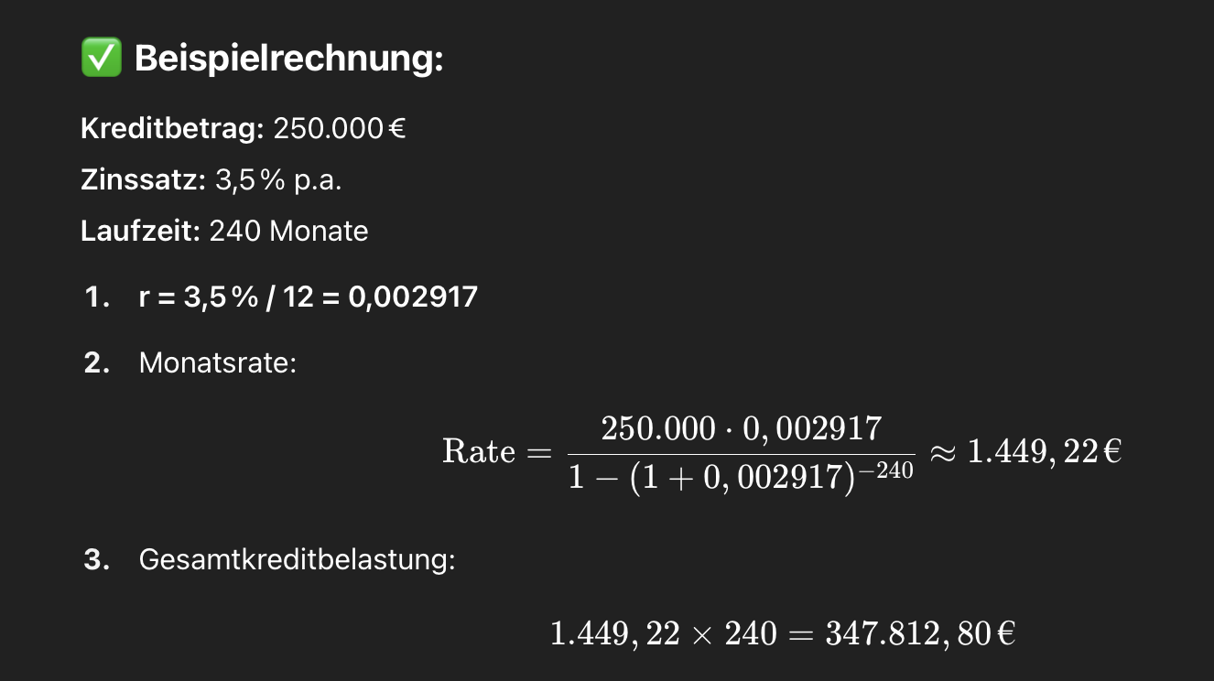
Preisliste Nest - Website
 |  |  |  |  |  |  |  |  |  |  | Zuletzt aktualisiert: |  | 2025-05-30
 |  | Option | Basispreis (Nest 80) | Aufpreis pro Mittelmodul | PV Panele | Fenster PVC | Fenster Fichte | Fenster Eiche | Fenster ALU | Planung Basis | Planung Plus | Planung Pro | Grundstückscheck
 | Trapezblech | Trapezblech, Kiefer, Fischgraetparkett Eiche | € 155,500.00 | € 33,600.00 | € 390.00 | € 280.00 | € 400.00 | € 550.00 | € 700.00 | € 8,900.00 | € 13,900.00 | € 18,900.00 | € 490.00 | 0
 |  | Trapezblech, Kiefer, Kalkstein | € 161,200.00 | € 35,000.00 |  |  |  |  |  |  |  |  |  | 1
 |  | Trapezblech, Kiefer, Feinsteinzeug Schiefer | € 161,200.00 | € 35,000.00
 |  | Trapezblech, Fichte, Fischgraetparkett Eiche | € 156,900.00 | € 33,800.00
 |  | Trapezblech, Fichte, Kalkstein | € 162,600.00 | € 35,300.00
 |  | Trapezblech, Fichte, Feinsteinzeug Schiefer | € 162,600.00 | € 35,300.00
 |  | Trapezblech, Eiche, Fischgraetparkett Eiche | € 165,700.00 | € 35,400.00
 |  | Trapezblech, Eiche, Kalkstein | € 171,400.00 | € 36,900.00
 |  | Trapezblech, Eiche, Feinsteinzeug Schiefer | € 171,400.00 | € 36,900.00
 | Holzlattung Laerche | Holzlattung Laerche, Kiefer, Fischgraetparkett Eiche | € 165,100.00 | € 35,600.00
 |  | Holzlattung Laerche, Kiefer, Kalkstein | € 170,800.00 | € 37,000.00
 |  | Holzlattung Laerche, Kiefer, Feinsteinzeug Schiefer | € 170,800.00 | € 37,000.00
 |  | Holzlattung Laerche, Fichte, Fischgraetparkett Eiche | € 166,400.00 | € 35,800.00
 |  | Holzlattung Laerche, Fichte, Kalkstein | € 172,100.00 | € 37,300.00
 |  | Holzlattung Laerche, Fichte, Feinsteinzeug Schiefer | € 172,100.00 | € 37,300.00
 |  | Holzlattung Laerche, Eiche, Fischgraetparkett Eiche | € 175,300.00 | € 37,400.00
 |  | Holzlattung Laerche, Eiche, Kalkstein | € 181,000.00 | € 38,900.00
 |  | Holzlattung Laerche, Eiche, Feinsteinzeug Schiefer | € 181,000.00 | € 38,900.00
 | Holzverbundplatten | Holzverbundplatten, Kiefer, Fischgraetparkett Eiche | € 191,900.00 | € 40,300.00
 |  | Holzverbundplatten, Kiefer, Kalkstein | € 197,600.00 | € 41,700.00
 |  | Holzverbundplatten, Kiefer, Feinsteinzeug Schiefer | € 197,600.00 | € 41,700.00
 |  | Holzverbundplatten, Fichte, Fischgraetparkett Eiche | € 193,200.00 | € 40,600.00
 |  | Holzverbundplatten, Fichte, Kalkstein | € 198,900.00 | € 42,000.00
 |  | Holzverbundplatten, Fichte, Feinsteinzeug Schiefer | € 198,900.00 | € 42,000.00
 |  | Holzverbundplatten, Eiche, Fischgraetparkett Eiche | € 202,100.00 | € 42,200.00
 |  | Holzverbundplatten, Eiche, Kalkstein | € 207,800.00 | € 43,600.00
 |  | Holzverbundplatten, Eiche, Feinsteinzeug Schiefer | € 207,800.00 | € 43,600.00

 |  | Monatliche Kosten mittels Finanzierungsrechnung Faktor für Berech: | 240 Monate | Basiszinssatz 3-Monats Euribor Kurs | 1,2 % Zinsaufschlag | Formel:

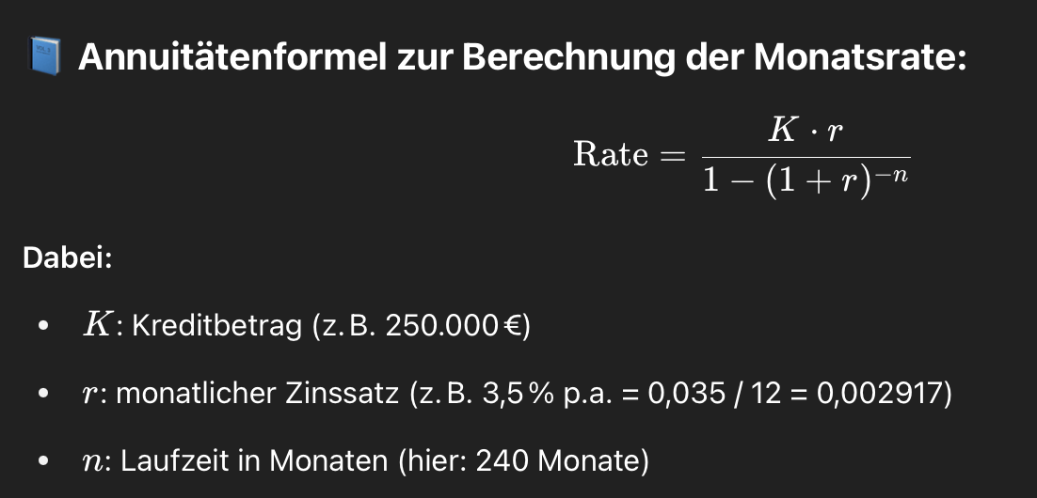
 |  |  |  | Verlinkung im Konfigurator f. Kunden

